网址1（官方）
官网：https://en.tutiempo.net/climate/china.html
序号 | 城市 | 城市英文名称 |  |  | 说明：序号1-113的城市天气数据需要从官方网站获取。登陆网站后，根据城市英文名称，可以查到对应城市，试了下，这个网站精确查询某个城市后，没法看历史天气数据，因此只能根据城市英文名称的首字母找到城市列表，然后在列表中找到该城市，点击进去，再根据每年每月的数据进行爬取。其中“伊春”和“宜春”的英文名相同，可以根据经纬度分辨，下面有图，可以看到Longitude: 114.38，Latitude: 27.8的是宜春，余下的另一个就是“伊春”市。如下图，天气数据需要2012年至最大日期的数据，需要抓取日期(年月日)，T(平均温度)，TM(最高温度)，Tm(最低温度)，PP(降雨或降雪量)，这5个字段的数据。
1 | 阿克苏 | KUQA | 1
2 | 阿勒泰 | ALTAY | 0
3 | 安康 | ANKANG | 0
4 | 安庆 | ANQING | 0
5 | 安阳 | ANYANG | 0
6 | 百色 | BAISE | 0
7 | 蚌埠 | BENGBU | 0
8 | 保定 | BAODING | 0
9 | 保山 | BAOSHAN | 0
10 | 北海 | BEIHAI | 0
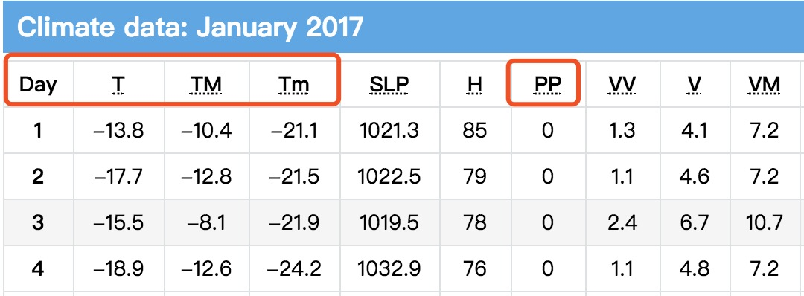
11 | 本溪 | BENXI | 0
12 | 毕节 | BIJIE | 0
13 | 亳州 | BOXIAN | 0
14 | 长春 | Changchun | 0
15 | 长沙 | CHANGSHA | 0
16 | 常德 | CHANGDE | 0
17 | 朝阳 | CHAOYANG | 0
18 | 郴州 | CHENZHOU | 0
19 | 成都 | Chengdu | 0
20 | 承德 | CHENGDE | 0
21 | 赤峰 | CHIFENG | 0
22 | 楚雄 | CHUXIONG | 0
23 | 大理 | DALI | 0
24 | 大连 | Dalian | 0
25 | 大同 | DATONG | 0
26 | 丹东 | DANDONG | 0
27 | 儋州 | DANXIAN | 0
28 | 迪庆 | DEQEN | 0
29 | 恩施 | ENSHI | 0
30 | 福州 | Fuzhou | 0
31 | 甘孜 | GARZE | 0
32 | 赣州 | Ganzhou | 0
33 | 广州 | Guangzhou | 0
34 | 贵阳 | Guiyang | 0
35 | 桂林 | Guilin | 0
36 | 哈尔滨 | HARBIN | 0
37 | 哈密 | Hami | 0
38 | 海口 | Haikou | 0
39 | 杭州 | Hangzhou | 0
40 | 合肥 | Hefei | 0
41 | 和田 | Hotan | 0
42 | 河池 | HECHI | 0
43 | 河源 | HEYUAN | 0
44 | 呼和浩特 | Hohhot | 0
45 | 黄山 | HUANG SHAN | 0
46 | 鸡西 | JIXI | 0
47 | 吉安 | JIAN | 0
48 | 济南 | Jinan | 0
49 | 济宁 | JINING | 0
50 | 锦州 | JINZHOU | 0
51 | 景德镇 | JINGDEZHEN | 0
52 | 酒泉 | Jiuquan | 0
53 | 喀什 | Kashi | 0
54 | 克拉玛依 | KARAMAY | 0
55 | 昆明 | Kunming | 0
56 | 兰州 | LANZHOU | 0
57 | 丽水 | LISHUI | 0
58 | 临沧 | LINCANG | 0
59 | 柳州 | LIUZHOU | 0
60 | 绵阳 | MIANYANG | 0
61 | 牡丹江 | MUDANJIANG | 0
62 | 南昌 | Nanchang | 0
63 | 南充 | NANCHONG | 0
64 | 南京 | Nanjing | 0
65 | 南宁 | Nanning | 0
66 | 南平 | NANPING | 0
67 | 南阳 | NANYANG | 0
68 | 平凉 | PINGLIANG | 0
69 | 齐齐哈尔 | Qiqihar | 0
70 | 青岛 | Qingdao | 0
71 | 清远 | QINGYUAN | 0
72 | 日照 | RIZHAO | 0
73 | 厦门 | XIAMEN | 0
74 | 汕头 | Shantou | 0
75 | 汕尾 | SHANWEI | 0
76 | 韶关 | SHAOGUAN | 0
77 | 邵阳 | SHAOYANG | 0
78 | 深圳 | Shenzhen | 0
79 | 沈阳 | SHENYANG | 0
80 | 石家庄 | SHIJIAZHUANG | 0
81 | 四平 | SIPING | 0
82 | 太原 | Taiyuan | 0
83 | 唐山 | TANGSHAN | 0
84 | 通辽 | TONGLIAO | 0
85 | 吐鲁番 | TURPAN | 0
86 | 潍坊 | WEIFANG | 0
87 | 乌鲁木齐 | WU LU MU QI | 0
88 | 芜湖 | WUHU | 0
89 | 梧州 | WUZHOU | 0
90 | 武汉 | Wuhan | 0
91 | 西安 | XIAN | 0
92 | 西宁 | Xining | 0
93 | 锡林郭勒 | XILIN HOT | 1
94 | 信阳 | XINYANG | 0
95 | 邢台 | XINGTAI | 0
96 | 徐州 | XUZHOU | 0
97 | 雅安 | YAAN | 0
98 | 延安 | Yan An | 0
99 | 延边 | YANJI | 1
100 | 伊春 | YICHUN | 0
101 | 宜宾 | YIBIN | 0
102 | 宜昌 | YICHANG | 0
103 | 宜春 | YICHUN | 0 | 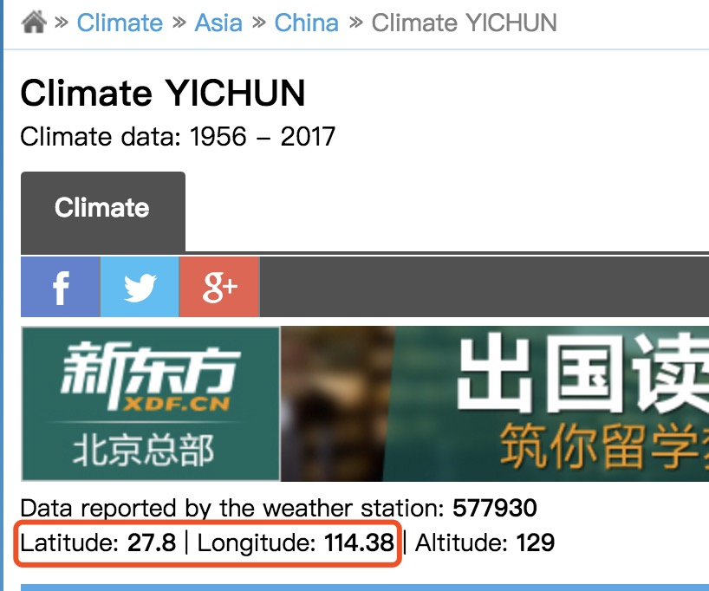
104 | 银川 | Yinchuan | 0
105 | 营口 | YINGKOU | 0
106 | 榆林 | YULIN | 0
107 | 岳阳 | YUEYANG | 0
108 | 运城 | YUNCHENG | 0
109 | 湛江 | Zhanjiang | 0
110 | 张家口 | ZHANGJIAKOU | 0
111 | 张掖 | ZHANGYE | 0
112 | 昭通 | ZHAOTONG | 0
113 | 郑州 | Zhengzhou | 0
114 | 驻马店 | ZHUMADIAN | 0

网址2
第三方网站网址：http://www.tianqihoubao.com/lishi/ |  |  | 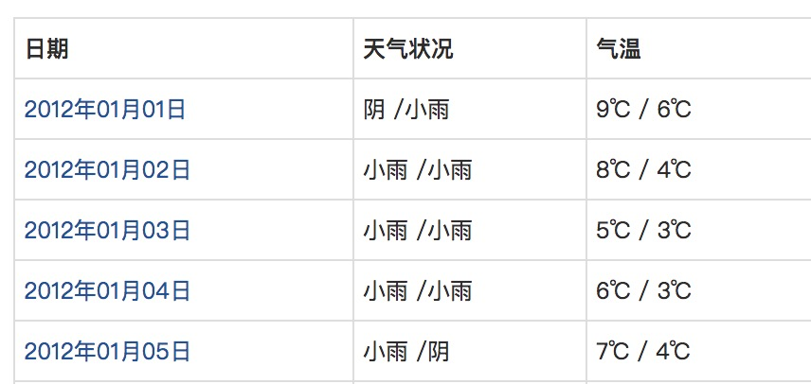 说明：序号115-416的城市天气数据，需要从第三方网站获取。登陆网站后，根据城市中文名称，可以查到对应城市。天气数据需要2012年至2017年最新日期的数据，如下图，需要抓取日期，天气状况，气温3个字段的数据。
序号 | 城市 | 城市英文名称
115 | 内江 | NEIJIANG
116 | 广安 | GUANGAN
117 | 三亚
118 | 阿坝
119 | 安顺 | ANSHUN
120 | 鞍山 | ANSHAN
121 | 巴彦淖尔
122 | 巴中 | BAZHONG
123 | 白城 | BAICHENG
124 | 白山
125 | 白银
126 | 包头 | BAOTOU
127 | 宝鸡 | BAOJI
128 | 滨州
129 | 长治
130 | 沧州 | CANGZHOU
131 | 昌吉
132 | 常州 | CHANGZHOU
133 | 潮州
134 | 池州
135 | 崇左
136 | 滁州
137 | 达州
138 | 大庆
139 | 德宏
140 | 德阳
141 | 德州 | DEZHOU
142 | 东莞
143 | 东营
144 | 鄂尔多斯
145 | 鄂州
146 | 防城港
147 | 佛山
148 | 抚顺
149 | 抚州
150 | 阜新 | FUXIN
151 | 阜阳
152 | 固原 | GUYUAN
153 | 广元
154 | 贵港
155 | 海东
156 | 海西
157 | 邯郸
158 | 菏泽 | HEZE
159 | 贺州
160 | 鹤壁
161 | 鹤岗 | HE-GANG
162 | 衡水
163 | 衡阳 | HEYANG
164 | 红河
165 | 葫芦岛
166 | 湖州
167 | 怀化
168 | 淮安
169 | 淮北
170 | 淮南
171 | 黄冈
172 | 黄石
173 | 惠州
174 | 吉林 | JILIN
175 | 佳木斯
176 | 嘉兴
177 | 嘉峪关
178 | 江门
179 | 焦作
180 | 揭阳
181 | 金昌
182 | 金华 | JINHUA
183 | 晋城
184 | 晋中
185 | 荆门
186 | 荆州
187 | 九江
188 | 开封 | KAIFENG
189 | 来宾
190 | 莱芜 | LAIYANG
191 | 廊坊
192 | 乐山 | LESHAN
193 | 丽江
194 | 连云港
195 | 凉山
196 | 辽阳
197 | 辽源
198 | 聊城
199 | 临汾
200 | 临夏
201 | 临沂
202 | 六安
203 | 六盘水
204 | 龙岩 | LOANGYAN
205 | 娄底
206 | 泸州 | LUZHOU
207 | 洛阳 | LUOYANG
208 | 漯河
209 | 吕梁
210 | 马鞍山
211 | 茂名
212 | 眉山
213 | 梅州
214 | 南通 | NANTONG
215 | 宁波 | NINGBO
216 | 宁德
217 | 怒江
218 | 攀枝花
219 | 盘锦
220 | 平顶山
221 | 萍乡
222 | 莆田
223 | 濮阳
224 | 普洱
225 | 七台河
226 | 钦州
227 | 秦皇岛
228 | 庆阳
229 | 衢州
230 | 曲靖
231 | 泉州
232 | 三门峡
233 | 三明 | SANMING
234 | 商丘
235 | 上饶
236 | 绍兴 | SHAOXING
237 | 十堰
238 | 石嘴山 | SHIZUISHAN
239 | 双鸭山
240 | 朔州 | SUZHOU
241 | 松原
242 | 苏州 | SUZHOU
243 | 绥化
244 | 随州 | SUIZHOU
245 | 遂宁 | SUINING
246 | 塔城
247 | 台州
248 | 泰安
249 | 泰州
250 | 天水 | TIANSHUI
251 | 通化 | TONGHUA
252 | 铜陵
253 | 铜仁
254 | 威海 | WEIHAI
255 | 渭南
256 | 温州 | WENZHOU
257 | 文山 | WENSHAN
258 | 乌海
259 | 无锡
260 | 吴忠
261 | 武威
262 | 西双版纳
263 | 咸宁
264 | 咸阳
265 | 湘潭
266 | 湘西
267 | 襄阳
268 | 孝感
269 | 忻州
270 | 新乡
271 | 新余
272 | 宿迁
273 | 宿州
274 | 许昌 | XUCHANG
275 | 宣城
276 | 烟台
277 | 盐城
278 | 扬州
279 | 阳江
280 | 阳泉
281 | 伊犁
282 | 益阳
283 | 鹰潭
284 | 永州
285 | 玉林
286 | 玉溪 | YUXI
287 | 云浮
288 | 枣庄
289 | 张家界
290 | 漳州 | ZHANGZHOU
291 | 肇庆
292 | 镇江
293 | 中山
294 | 中卫
295 | 舟山
296 | 周口
297 | 珠海
298 | 株洲
299 | 资阳
300 | 淄博
301 | 自贡
302 | 遵义 | ZUNYI
303 | 阿克苏 | KUQA
304 | 阿勒泰 | ALTAY
305 | 安康 | ANKANG
306 | 安庆 | ANQING
307 | 安阳 | ANYANG
308 | 百色 | BAISE
309 | 蚌埠 | BENGBU
310 | 保定 | BAODING
311 | 保山 | BAOSHAN
312 | 北海 | BEIHAI
313 | 本溪 | BENXI
314 | 毕节 | BIJIE
315 | 亳州 | BOXIAN
316 | 长春 | CHANGCHUN
317 | 长沙 | CHANGSHA
318 | 常德 | CHANGDE
319 | 朝阳 | CHAOYANG
320 | 郴州 | CHENZHOU
321 | 成都 | chengdu
322 | 承德 | CHENGDE
323 | 赤峰 | CHIFENG
324 | 楚雄 | CHUXIONG
325 | 大理 | DALI
326 | 大连 | dalian
327 | 大同 | DATONG
328 | 丹东 | DANDONG
329 | 儋州 | DANXIAN
330 | 恩施 | ENSHI
331 | 福州 | FUZHOU
332 | 甘孜 | GARZE
333 | 赣州 | Ganzhou
334 | 广安 | GUANGAN
335 | 广州 | guangzhou
336 | 贵阳 | Guiyang
337 | 桂林 | guilin
338 | 哈尔滨 | HARBIN
339 | 哈密 | HAMI
340 | 海口 | HAIKOU
341 | 杭州 | HANGZHOU
342 | 合肥 | HEFEI
343 | 和田 | HOTAN
344 | 河池 | HECHI
345 | 河源 | HEYUAN
346 | 呼和浩特 | HOHHOT
347 | 黄山 | HUANG SHAN
348 | 鸡西 | JIXI
349 | 吉安 | JIAN
350 | 济南 | JINAN
351 | 济宁 | JINING
352 | 锦州 | JINZHOU
353 | 景德镇 | JINGDEZHEN
354 | 酒泉 | JIUQUAN
355 | 喀什 | KASHI
356 | 克拉玛依 | KARAMAY
357 | 昆明 | KUNMING
358 | 兰州 | LANZHOU
359 | 丽水 | LISHUI
360 | 临沧 | LINCANG
361 | 柳州 | LIUZHOU
362 | 绵阳 | MIANYANG
363 | 牡丹江 | MUDANJIANG
364 | 南昌 | NANCHANG
365 | 南充 | NANCHONG
366 | 南京 | NANJING
367 | 南宁 | NANNING
368 | 南平 | NANPING
369 | 南阳 | NANYANG
370 | 内江 | NEIJIANG
371 | 平凉 | PINGLIANG
372 | 齐齐哈尔 | Qiqihar
373 | 青岛 | QINGDAO
374 | 清远 | QINGYUAN
375 | 日照 | RIZHAO
376 | 厦门 | XIAMEN
377 | 汕头 | SHANTOU
378 | 汕尾 | SHANWEI
379 | 韶关 | SHAOGUAN
380 | 邵阳 | SHAOYANG
381 | 深圳 | SHENZHEN
382 | 沈阳 | SHENYANG
383 | 石家庄 | SHIJIAZHUANG
384 | 四平 | SIPING
385 | 太原 | TAIYUAN
386 | 唐山 | TANGSHAN
387 | 通辽 | TONGLIAO
388 | 吐鲁番 | TURPAN
389 | 潍坊 | WEIFANG
390 | 乌鲁木齐 | WU LU MU QI
391 | 芜湖 | WUHU
392 | 梧州 | WUZHOU
393 | 武汉 | WUHAN
394 | 西安 | XIAN
395 | 西宁 | XINING
396 | 信阳 | XINYANG
397 | 邢台 | XINGTAI
398 | 徐州 | XUZHOU
399 | 雅安 | YAAN
400 | 延安 | YANAN
401 | 延边 | YANJI
402 | 伊春 | YICHUN
403 | 宜宾 | YIBIN
404 | 宜昌 | YICHANG
405 | 宜春 | YICHUN
406 | 银川 | YINCHUAN
407 | 营口 | YINGKOU
408 | 榆林 | YULIN
409 | 岳阳 | YUEYANG
410 | 运城 | YUNCHENG
411 | 湛江 | ZHANJIANG
412 | 张家口 | ZHANGJIAKOU
413 | 张掖 | ZHANGYE
414 | 昭通 | ZHAOTONG
415 | 郑州 | ZHENGZHOU
416 | 驻马店 | ZHUMADIAN

网址3
序号 | 城市 | 城市英文名称 | 第三方网站 | 网址 | 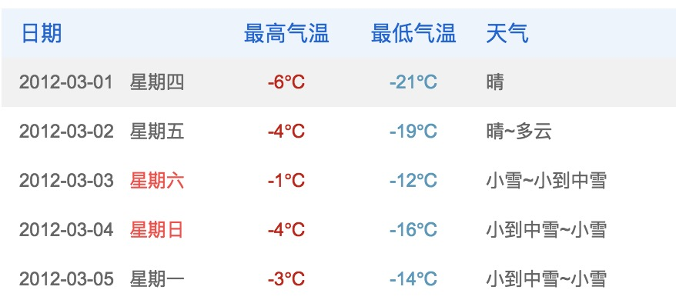 说明：序号303-313的城市天气数据，需要从第三方网站获取。每个城市对应的网址已在表中列出。登陆网站后，根据城市中文名称，可以查到对应城市。天气数据需要2012年至2017年最新日期的数据，如下图，需要抓取日期，最高气温，最低气温，天气4个字段的数据。
303 | 博州 | BOLE | 2345天气 | http://tianqi.2345.com/wea_history/51238.htm
304 | 巴州 |  | 2345天气 | http://tianqi.2345.com/wea_history/51656.htm
305 | 黔东南 |  | 2345天气 | http://tianqi.2345.com/wea_history/57825.htm
306 | 黔南 |  | 2345天气 | http://tianqi.2345.com/wea_history/57827.htm
307 | 兴安盟 |  | 2345天气 | http://tianqi.2345.com/wea_history/60001.htm
308 | 乌兰察布 |  | 2345天气 | http://tianqi.2345.com/wea_history/60150.htm
309 | 阿拉善盟 | ALXA | 2345天气 | http://tianqi.2345.com/wea_history/60356.htm
310 | 黔西南 |  | 2345天气 | http://tianqi.2345.com/wea_history/70148.htm
311 | 呼伦贝尔 |  | 2345天气 | http://tianqi.2345.com/wea_history/71108.htm
312 | 迪庆 | DEQEN | 2346天气 | http://tianqi.2345.com/wea_history/70908.htm
313 | 锡林郭勒 | XILIN HOT | 2345天气 | http://tianqi.2345.com/wea_history/60149.htm

